Hoja1
Distribución de probabilidad uniforme

PARA DATOS CONTINUOS
Valor esperado E(x) | 0.5(b-a)+a
Varianza | ((b-a)**2)/12 |  | esto es igual a P(120<x<127)
 |  |  | P(120<=x<=127) | (127-120)(1/20) | 0.35
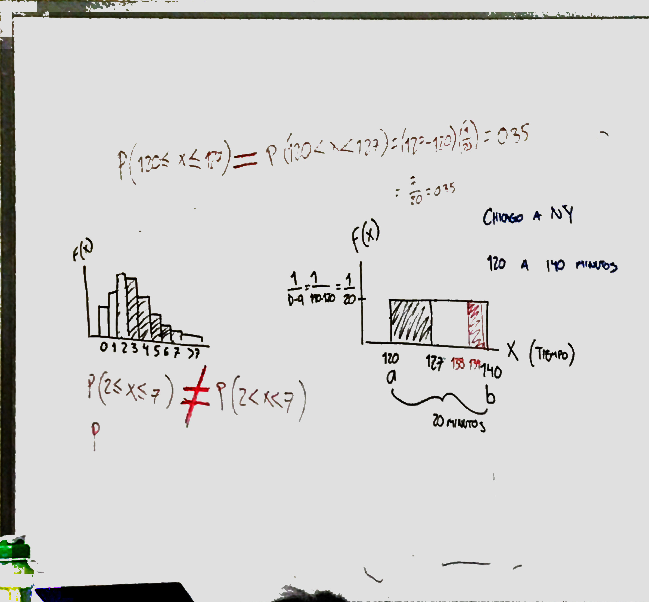

NUMEROS ALEATORIOS ENTRE 120 a 140
133.36338067
128.57225526
132.89399758 |  | Varianza | 33.333333333
137.56118372 |  | desviacion estandar | 4.8982115153
137.4641697
131.89000687
122.69123961
128.83474547
125.22766293
126.15125441
131.69382752
136.4332601
136.44403303

